Ark1
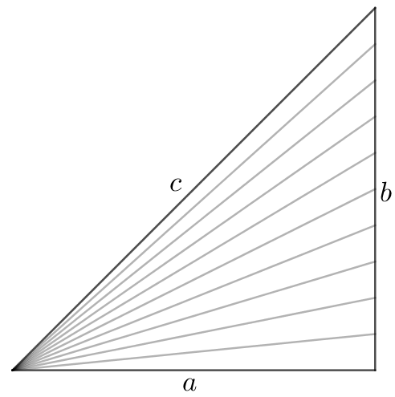
 |  |  |  | 0.1 | 0.099503719021 | 0.99503719021
 |  |  |  | 0.2 | 0.19611613514 | 0.98058067569
 |  |  |  | 0.3 | 0.28734788557 | 0.95782628522
 |  |  |  | 0.4 | 0.37139067635 | 0.92847669089
 |  |  |  | 0.5 | 0.4472135955 | 0.894427191
 |  |  |  | 0.6 | 0.51449575543 | 0.85749292571
 |  |  |  | 0.7 | 0.57346234436 | 0.81923192052
 |  |  |  | 0.8 | 0.62469504755 | 0.78086880944
 |  |  |  | 0.9 | 0.66896473162 | 0.74329414625
 |  |  |  | 1 | 0.70710678119 | 0.70710678119

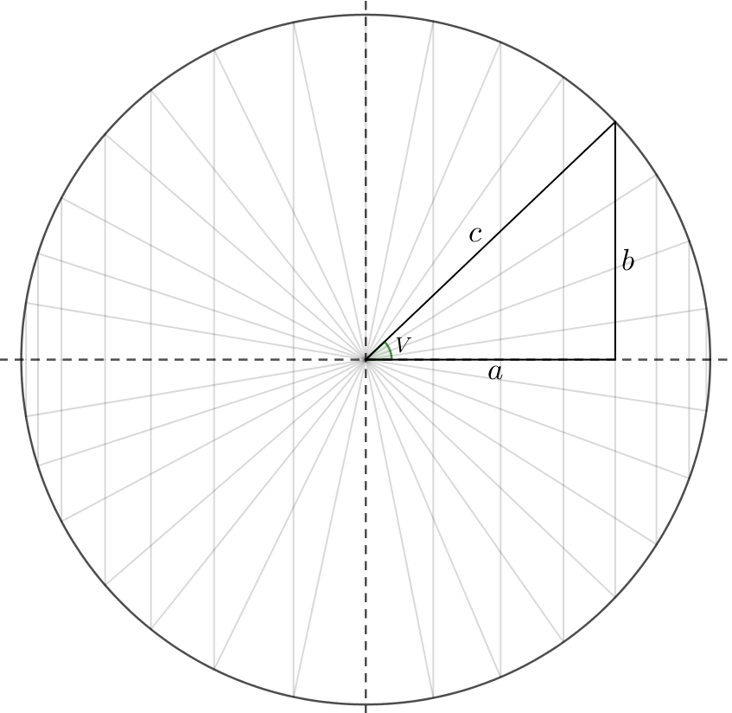
10 | 0.1762357504 | 0.17356104045 | 0.98482311368
20 | 0.3637698428 | 0.34185384855 | 0.93975313047
30 | 0.57699640039 | 0.49977010264 | 0.86615809441
40 | 0.83849669417 | 0.64251644867 | 0.76627189247
50 | 1.1906834172 | 0.7657599965 | 0.64312644773
60 | 1.7299292201 | 0.86575983949 | 0.50045968901
70 | 2.7421916875 | 0.93948060516 | 0.34260209067
80 | 5.6479010674 | 0.98468459013 | 0.17434522637
90 | Uendelig | 1 | 0
100 | -5.7007730741 | 0.98496101272 | -0.17277674447
110 | -2.7558200146 | 0.94002505986 | -0.34110538964
120 | -1.7363057103 | 0.86655580006 | -0.49908019936
130 | -1.194541338 | 0.76678330252 | -0.64190604217
140 | -0.84121273479 | 0.64373603895 | -0.76524761493
150 | -0.57912124237 | 0.50114895801 | -0.86536103557
160 | -0.3655742968 | 0.34335011555 | -0.93920748408
170 | -0.17787833272 | 0.17512930174 | -0.98454544216
180 | 0 | 0 | -1
190 | 0.17459408992 | -0.17199233893 | -0.98509828715
200 | 0.36196747845 | -0.34035671442 | -0.94029639314
210 | 0.57487546011 | -0.49838997958 | -0.86695295619
220 | 0.83578789807 | -0.64129522862 | -0.76729422632
230 | 1.1868401007 | -0.76473474809 | -0.64434522196
240 | 1.7235877701 | -0.86496168289 | -0.50183790922
250 | 2.7286818824 | -0.93893376742 | -0.34409792269
260 | 5.595971765 | -0.98440566985 | -0.17591326604
270 | Negativ uendelig | -1 | 0
280 | -5.7546139661 | -0.9852349369 | 0.17120782431
290 | -2.7695685006 | -0.94056713014 | 0.33960782337
300 | -1.7427175646 | -0.86734956256 | 0.49769944376
310 | -1.1984139662 | -0.76780466356 | 0.6406840084
320 | -0.84393606287 | -0.64495399636 | 0.76422139631
330 | -0.58125000761 | -0.5025265422 | 0.86456178171
340 | -0.36738085326 | -0.34484551162 | 0.93865945535
350 | -0.17952184598 | -0.17669711879 | 0.98426527329

 |  |  |  |  |  |  | ∞
 |  |  |  |  |  |  | ∞

